상품제안서
샤오미 레드미 버즈 6 무선 블루투스 이어폰 | 상품코드: S43846

 |  |  |  |  |  |  | 02-713-8555 | www.synergygift.co.kr
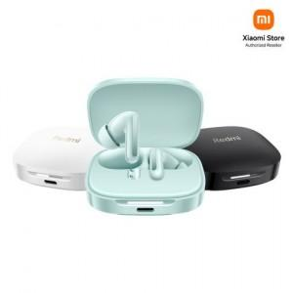

【상세/제작정보】

【인쇄/포장옵션】 | 레이저 / 포장지포장

【공급단가】 | 수량 | 10~ | 50~ | 100~ | 300~ | 500~
*VAT별도 | 화이트 | 51,790원 | 50,050원 | 49,270원 | 48,010원 | 47,140원
 | 그린 | 51,790원 | 50,050원 | 49,270원 | 48,010원 | 47,140원
 | 블랙 | 51,790원 | 50,050원 | 49,270원 | 48,010원 | 47,140원

【상품 URL】 | https://www.synergygift.co.kr:443/src/goods_detail.php?gdno=43846

